Баг-репорты
ID | Название БР | Приоритет | Статус | Предусловия | Шаги воспроизведения | Ожидаемый результат | Фактический результат | Окружение
БР1 | Текст "undefined" в названии сайта на адресной строке браузера | Желательный | Открыт | 1.Запустить тестовый стенд | 1. Перейти на сайт 2. Посмотреть на середину адресной строки браузера | Название сайта "Яндекс самокат" |  Название - "undefined" | Яндекс Браузер 25.10.0.2474 (64-bit) 1920х1080 Яндекс Браузер 25.10.0.2474 (64-bit) 1280х720 Chrome 141.0.7390.123 (64-bit) 1920x1080 Chrome 141.0.7390.123 (64-bit) 1280x720 | *Все исправления помечены светло-зеленым фоном
БР2 | Непредусмотренная кнопка "Go" справа от поля ввода номера заказа в шапке экрана "Статус заказа" | Стандартный | Открыт | 1.Запустить тестовый стенд | 1. Перейти на сайт 2. Нажать на кнопку "Статус заказа" | справа от поля ввода номера заказа нет кнопки "Go" | Справа от поля ввода номера заказа есть кнопка "Go" | Яндекс Браузер 25.10.0.2474 (64-bit) 1920х1080 Яндекс Браузер 25.10.0.2474 (64-bit) 1280х720 Chrome 141.0.7390.123 (64-bit) 1920x1080 Chrome 141.0.7390.123 (64-bit) 1280x720
БР3 | Не работает нажатие кнопки "Enter" с клавиатуры в поле для ввода номера заказа в шапке страницы | Стандартный | Открыт | 1.Запустить тестовый стенд 2.Создать заказ | 1.Нажать на кнопку "Статус заказа" в шапке 2.Ввести номер заказа 3.Нажать на клавишу "Enter" на клавиатуре | Происходит переход на экран статуса введенного заказа | Не происходит переход на экран статус заказа | Яндекс Браузер 25.10.0.2474 (64-bit) 1920х1080 Яндекс Браузер 25.10.0.2474 (64-bit) 1280х720 Chrome 141.0.7390.123 (64-bit) 1920x1080 Chrome 141.0.7390.123 (64-bit) 1280x720
БР4 | Текст "Введите номер заказа" в плейсхолдере поля для ввода номера заказа в шапке страницы | Желательный | Открыт | 1.Запустить тестовый стенд | 1. Нажать на кнопку "Статус заказа" в шапке | Текст плейсхолдера "Номер заказа" | Текст плейсхолдера "Введите номер заказа" | Яндекс Браузер 25.10.0.2474 (64-bit) 1920х1080 Яндекс Браузер 25.10.0.2474 (64-bit) 1280х720 Chrome 141.0.7390.123 (64-bit) 1920x1080 Chrome 141.0.7390.123 (64-bit) 1280x720
БР5 | Текст ошибки "Введите корректный номер" в поле телефон на экране "Сделать заказ" | Желательный | Открыт | 1.Запустить тестовый стенд 2.Перейти на экран "Сделать заказ" | 1. Ввести в поле "телефон" некорректный номер "8932ыы23" | Текст ошибки "Введите корректный телефон" | Текст ошибки "Введите корректный номер" | Яндекс Браузер 25.10.0.2474 (64-bit) 1920х1080 Яндекс Браузер 25.10.0.2474 (64-bit) 1280х720 Chrome 141.0.7390.123 (64-bit) 1920x1080 Chrome 141.0.7390.123 (64-bit) 1280x720
БР6 | Текст кнопки Дальше - "Далее" на экране "Сделать заказ" | Желательный | Открыт | 1.Запустить тестовый стенд | 1.Перейти на экран "Сделать заказ" | Текст кнопки "Дальше" - "Дальше" | Текст кнопки "Дальше" - "Далее" | Яндекс Браузер 25.10.0.2474 (64-bit) 1920х1080 Яндекс Браузер 25.10.0.2474 (64-bit) 1280х720 Chrome 141.0.7390.123 (64-bit) 1920x1080 Chrome 141.0.7390.123 (64-bit) 1280x720
БР7 | Расположение по центру и иной внешний вид календаря в поле "Когда привезти самокат" на экране "Сделать заказ" | Желательный | Открыт | 1.Запустить тестовый стенд 2.Перейти на экран "Сделать заказ" 3.Заполнить валидными данными поля Имя - Николай Фамилия - Бархатов Куда привезти - улица Пушкина 34 Выбрать станцию метро Черкизовская Номер телефона - 89433564339 4. Нажать кнопку "Дальше" | 1.Нажать на поле "Когда привезти самокат" | 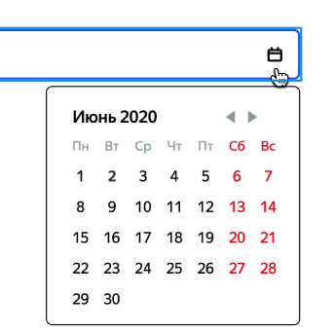 1.Календарь выровнен по правому краю поля прямоугольной формы белого цвета с черной рамкой. 2.Название месяца с большой буквы, выровнено по левому краю. 3.Кнопки перехода по месяцам выровнены по правому краю. 4.Цвет текста будних дней - серый, цвет текста выходных - красный | 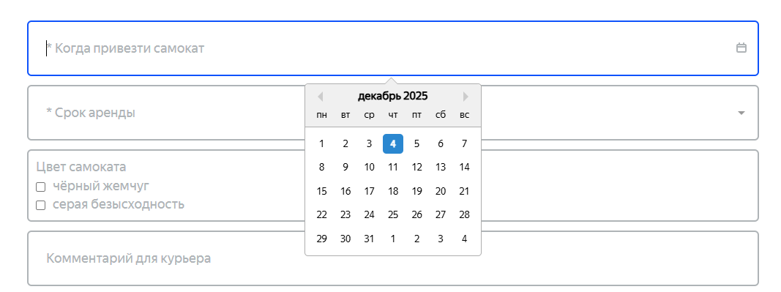 1. Календарь выровнен по центру поля, состоит из двух цветов - серый сверху, белый снизу, рамка серого цвета, верхняя граница по центру имеет указатель(треугольник). 2. Название месяца с маленькой буквы, выровнено по центру, имеет другой шрифт. 3. Кнопки перехода по месяцам слева и справа от названия месяца. 4. Цвет текста будних и выходных дней темно-серый. 5. Название дней недели отделены серой границей от чисел дней | Яндекс Браузер 25.10.0.2474 (64-bit) 1920х1080 Яндекс Браузер 25.10.0.2474 (64-bit) 1280х720 Chrome 141.0.7390.123 (64-bit) 1920x1080 Chrome 141.0.7390.123 (64-bit) 1280x720
БР8 | Курсор "text" для выбора текста при наведении на поле "Когда привезти самокат" на экране "Сделать заказ" | Желательный | Открыт | 1.Запустить тестовый стенд 2.Перейти на экран "Сделать заказ" 3.Заполнить валидными данными поля Имя - Николай Фамилия - Бархатов Куда привезти - улица Пушкина 34 Выбрать станцию метро Черкизовская Номер телефона - 89433564339 4. Нажать кнопку "Дальше" | 1. Навести курсор на поле "Когда привезти самокат" | 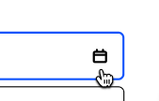 Курсор в виде руки с указательным пальцем |  Курсор "text" для выбора текста | Яндекс Браузер 25.10.0.2474 (64-bit) 1920х1080 Яндекс Браузер 25.10.0.2474 (64-bit) 1280х720 Chrome 141.0.7390.123 (64-bit) 1920x1080 Chrome 141.0.7390.123 (64-bit) 1280x720
БР9 | Выравнивание по правому краю и полоса прокрутки у выпадающего списка для выбора значения в поле "Срок аренды" на экране "Сделать заказ" | Желательный | Открыт | 1.Запустить тестовый стенд 2.Перейти на экран "Сделать заказ" 3.Заполнить валидными данными поля Имя - Николай Фамилия - Бархатов Куда привезти - улица Пушкина 34 Выбрать станцию метро Черкизовская Номер телефона - 89433564339 4. Нажать кнопку "Дальше" | 1. Нажать на поле "Срок аренды" | Выпадающий список выровнен по всей длине поля, белого цвета с серыми рамками, верхняя граница перекрывается полем "Срок аренды", нижняя с закругленными углами, цвет текста в списке черного цвета | Выпадающий список выровнен по правому краю поля, без верхней границы, с острыми углами, текст серого цвета с другим шрифтом, справа от текста полоса прокрутки | Яндекс Браузер 25.10.0.2474 (64-bit) 1920х1080 Яндекс Браузер 25.10.0.2474 (64-bit) 1280х720 Chrome 141.0.7390.123 (64-bit) 1920x1080 Chrome 141.0.7390.123 (64-bit) 1280x720
БР10 | Чекбокс темно-серого цвета с белой галочкой в поле "Цвет самоката" на экране "Сделать заказ" | Желательный | Открыт | 1.Запустить тестовый стенд 2.Перейти на экран "Сделать заказ" 3.Заполнить валидными данными поля Имя - Николай Фамилия - Бархатов Куда привезти - улица Пушкина 34 Выбрать станцию метро Черкизовская Номер телефона - 89433564339 4. Нажать кнопку "Дальше" | 1. Сделать любой чекбокс активным нажатием на него | Чекбокс в активном состоянии белого цвета с черного рамкой, галочка внутри черного цвета | Чекбокс в активном состоянии темно-серого цвета с белой галочкой посередине | Яндекс Браузер 25.10.0.2474 (64-bit) 1920х1080 Яндекс Браузер 25.10.0.2474 (64-bit) 1280х720 Chrome 141.0.7390.123 (64-bit) 1920x1080 Chrome 141.0.7390.123 (64-bit) 1280x720
БР11 | При нажатии на текст "Яндекс" в шапке страницы происходит переход на страницу Дзена | Стандартный | Открыт | 1.Запустить тестовый стенд | 1. Нажать на текст "Яндекс" в шапке страницы | Происходит переход на главную страницу "Яндекса" yandex.ru | Происходит переход на страницу "Дзен" dzen.ru | Яндекс Браузер 25.10.0.2474 (64-bit) 1920х1080 Яндекс Браузер 25.10.0.2474 (64-bit) 1280х720 Chrome 141.0.7390.123 (64-bit) 1920x1080 Chrome 141.0.7390.123 (64-bit) 1280x720
БР12 | Значение поля "Станция метро" не соответствует данным использованным при создании заказа | Критический | Открыт | 1.Запустить тестовый стенд 2.Перейти на экран "Сделать заказ" 3.Заполнить валидными данными поля Имя - Николай Фамилия - Бархатов Куда привезти - улица Пушкина 34 Выбрать станцию метро Черкизовская Номер телефона - 89433564339 4. Нажать кнопку "Дальше" 5. Заполнить поля Когда привезут самокат - 15 декабря 2025 Срок аренды - сутки Цвет самоката - черный Нажать кнопку "Заказать" | 1. Перейти на экран "Статус заказа" | Значение поля "Станция метро" соответствует данным использованным при создании заказа | Значение поля "Станция метро" не соответствует данным использованным при создании заказа. В окне статус заказа отображается значение которое стоит после выбранного при оформлении заказа | Яндекс Браузер 25.10.0.2474 (64-bit) 1920х1080 Яндекс Браузер 25.10.0.2474 (64-bit) 1280х720 Chrome 141.0.7390.123 (64-bit) 1920x1080 Chrome 141.0.7390.123 (64-bit) 1280x720
БР13 | Текст "Дата доставки" в поле "Когда привезем" в блоке с данными пользователя окна "Статус заказа" | Желательный | Открыт | 1.Запустить тестовый стенд 2.Перейти на экран "Сделать заказ" 3.Заполнить валидными данными поля Имя - Николай Фамилия - Бархатов Куда привезти - улица Пушкина 34 Выбрать станцию метро Черкизовская Номер телефона - 89433564339 4. Нажать кнопку "Дальше" 5. Заполнить поля Когда привезут самокат - 15 декабря 2025 Срок аренды - сутки Цвет самоката - черный Нажать кнопку "Заказать" | 1. Перейти на экран "Статус заказа" | Текст в названии поля - "Когда привезем" | Текст в названии поля - "Дата доставки" | Яндекс Браузер 25.10.0.2474 (64-bit) 1920х1080 Яндекс Браузер 25.10.0.2474 (64-bit) 1280х720 Chrome 141.0.7390.123 (64-bit) 1920x1080 Chrome 141.0.7390.123 (64-bit) 1280x720
БР14 | Значение поля "Когда привезем" не соответствует данным использованным при создании заказа | Критический | Открыт | 1.Запустить тестовый стенд 2.Перейти на экран "Сделать заказ" 3.Заполнить валидными данными поля Имя - Николай Фамилия - Бархатов Куда привезти - улица Пушкина 34 Выбрать станцию метро Черкизовская Номер телефона - 89433564339 4. Нажать кнопку "Дальше" 5. Заполнить поля Когда привезут самокат - 15 декабря 2025 Срок аренды - сутки Цвет самоката - черный Нажать кнопку "Заказать" | 1. Перейти на экран "Статус заказа" | Значение поля "Когда привезем" соответствует данным использованным при создании заказа | Значение поля "Когда привезем" не соответствует данным использованным при создании заказа. К указанной дате доставки прибавляется срок аренды | Яндекс Браузер 25.10.0.2474 (64-bit) 1920х1080 Яндекс Браузер 25.10.0.2474 (64-bit) 1280х720 Chrome 141.0.7390.123 (64-bit) 1920x1080 Chrome 141.0.7390.123 (64-bit) 1280x720
БР15 | Текст без пробелов не переносится на следующую строку если он не умещается в одну в полях блока данных заказа окна "Статус заказа" | Стандартный | Открыт | 1.Запустить тестовый стенд 2.Перейти на экран "Сделать заказ" 3.Заполнить валидными данными поля Имя - Николай Фамилия - Бархатов Куда привезти - улица Пушкина 34 Выбрать станцию метро Черкизовская Номер телефона - 89433564339 4. Нажать кнопку "Дальше" 5. Заполнить поля Когда привезут самокат - 15 декабря 2025 Срок аренды - сутки Цвет самоката - черный Нажать кнопку "Заказать" | 1. Перейти на экран "Статус заказа" 2. Внести в значение поля "оченьоченьоченьоченьоченьоченьоченьоченьоченьдлинныйтекст" с помощью "DevTools" | 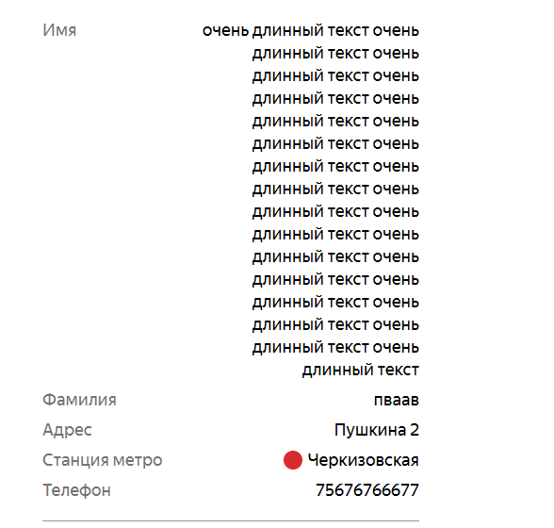 Текст в значении переносится на следующую строку | 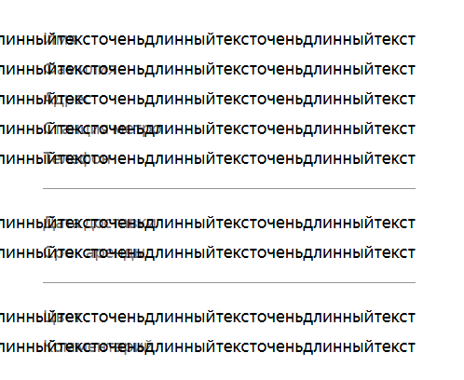 Текст остается в одной строке перекрывая другие элементы страницы | Яндекс Браузер 25.10.0.2474 (64-bit) 1920х1080 Яндекс Браузер 25.10.0.2474 (64-bit) 1280х720 Chrome 141.0.7390.123 (64-bit) 1920x1080 Chrome 141.0.7390.123 (64-bit) 1280x720
БР16 | Всплывающее окно "Заказ отменен" растянуто по краям страницы на экране "Статус заказа" | Желательный | Открыт | 1.Запустить тестовый стенд 2.Перейти на экран "Сделать заказ" 3.Заполнить валидными данными поля Имя - Николай Фамилия - Бархатов Куда привезти - улица Пушкина 34 Выбрать станцию метро Черкизовская Номер телефона - 89433564339 4. Нажать кнопку "Дальше" 5. Заполнить поля Когда привезут самокат - 15 декабря 2025 Срок аренды - сутки Цвет самоката - черный Нажать кнопку "Заказать" | 1. Перейти на экран "Статус заказа" 2. Нажать на кнопку "Отменить заказ" 3. В появившемся окне нажать кнопку "Отменить" | 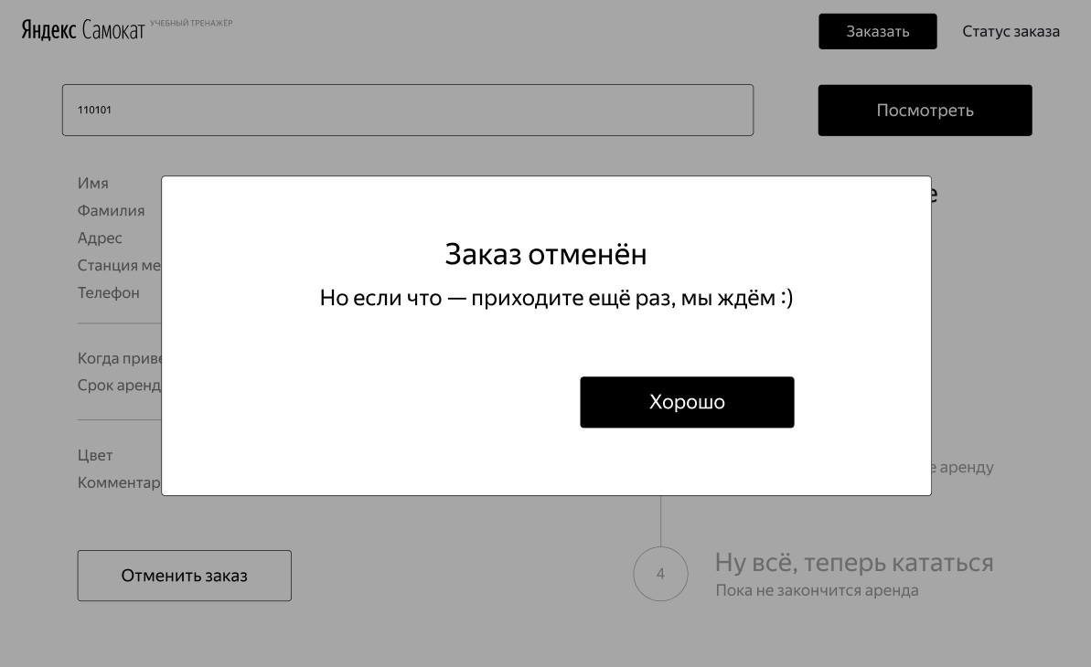 Появляется всплывающее окно по центру страницы белого цвета, прямоугольной формы с закругленными углами, черной рамкой | 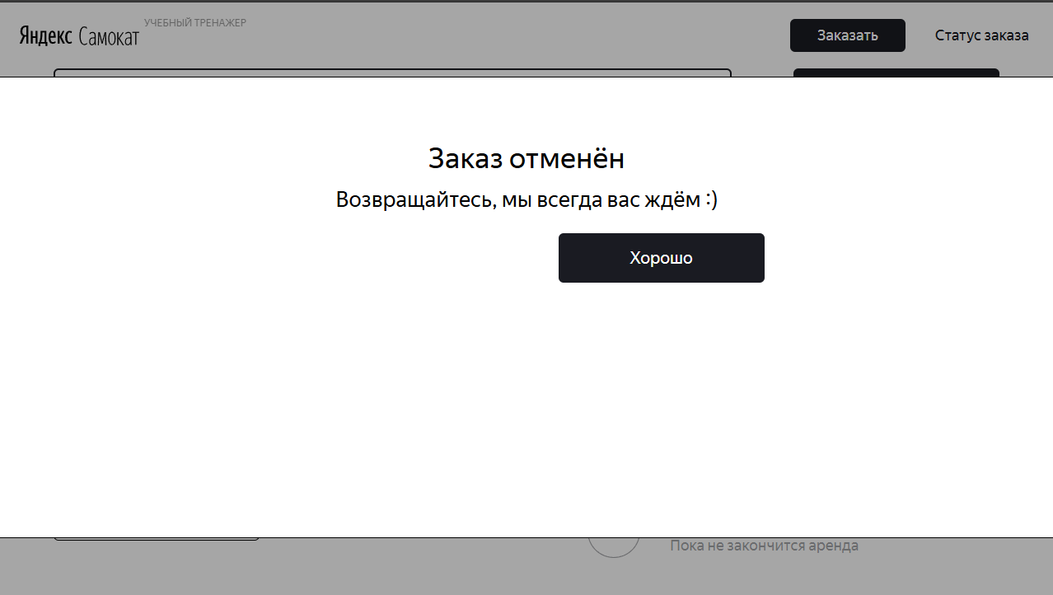 Всплывающее окно растянуто по краям страницы, видны только верхняя и нижняя границы | Яндекс Браузер 25.10.0.2474 (64-bit) 1280х720 Chrome 141.0.7390.123 (64-bit) 1280x720
БР17 | Пропадает кнопка "Отменить заказ" когда статус заказа меняется на "Курьер едет к вам" | Желательный | Открыт | 1.Запустить тестовый стенд 2.Перейти на экран "Сделать заказ" 3.Заполнить валидными данными поля Имя - Николай Фамилия - Бархатов Куда привезти - улица Пушкина 34 Выбрать станцию метро Черкизовская Номер телефона - 89433564339 4. Нажать кнопку "Дальше" 5. Заполнить поля Когда привезут самокат - 15 декабря 2025 Срок аренды - сутки Цвет самоката - черный Нажать кнопку "Заказать" 6. Создать курьера curl --location 'https://8f1b122f-0029-414f-b9c1-216de3e07175.serverhub.praktikum-services.ru/api/v1/courier' \ --header 'Content-Type: application/json' \ --header 'Authorization: Basic Og==' \ --header 'Cookie: _yasc=mhnSowfKA0fC9R7fFSfWusWTE6rJpPqb+lB4ttmljVpPNonOBzO8U+zQpkwsgA==' \ --data '{ "login": "Arbuz1234", "password": "12345", "firstName": "Yandex" }' | 1. Перейти на экран "Статус заказа" 2. Принять заказ через Postman curl --location --request PUT 'https://8f1b122f-0029-414f-b9c1-216de3e07175.serverhub.praktikum-services.ru/api/v1/orders/accept/2?courierId=1' \ --header 'Authorization: Basic Og==' \ --header 'Cookie: _yasc=mhnSowfKA0fC9R7fFSfWusWTE6rJpPqb+lB4ttmljVpPNonOBzO8U+zQpkwsgA==' 3.Обновить страницу | Кнопка "Отменить заказ" становится некликабельной | 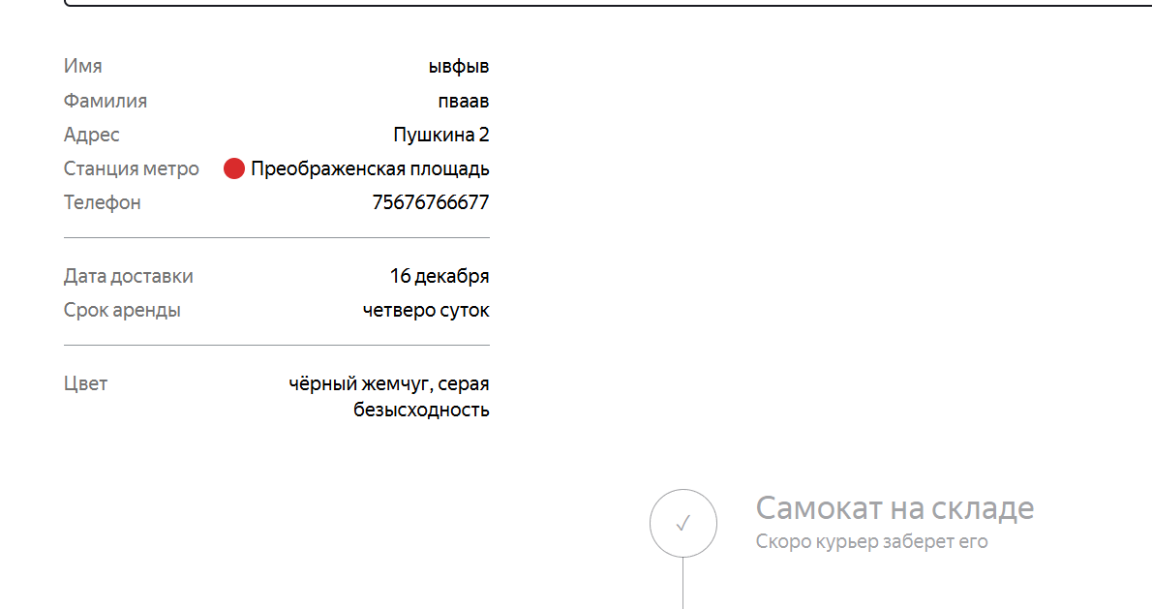 Кнопка "Отменить заказ" исчезает | Яндекс Браузер 25.10.0.2474 (64-bit) 1920х1080 Яндекс Браузер 25.10.0.2474 (64-bit) 1280х720 Chrome 141.0.7390.123 (64-bit) 1920x1080 Chrome 141.0.7390.123 (64-bit) 1280x720
БР18 | Смещение вниз блока с цепочкой статусов заказа на экране "Статус заказа" | Желательный | Открыт | 1.Запустить тестовый стенд 2.Перейти на экран "Сделать заказ" 3.Заполнить валидными данными поля Имя - Николай Фамилия - Бархатов Куда привезти - улица Пушкина 34 Выбрать станцию метро Черкизовская Номер телефона - 89433564339 4. Нажать кнопку "Дальше" 5. Заполнить поля Когда привезут самокат - 15 декабря 2025 Срок аренды - сутки Цвет самоката - черный Нажать кнопку "Заказать" | 1. Перейти на экран "Статус заказа" | Цепочка со статусами заказа справа от блока с данными заказа пользователя | 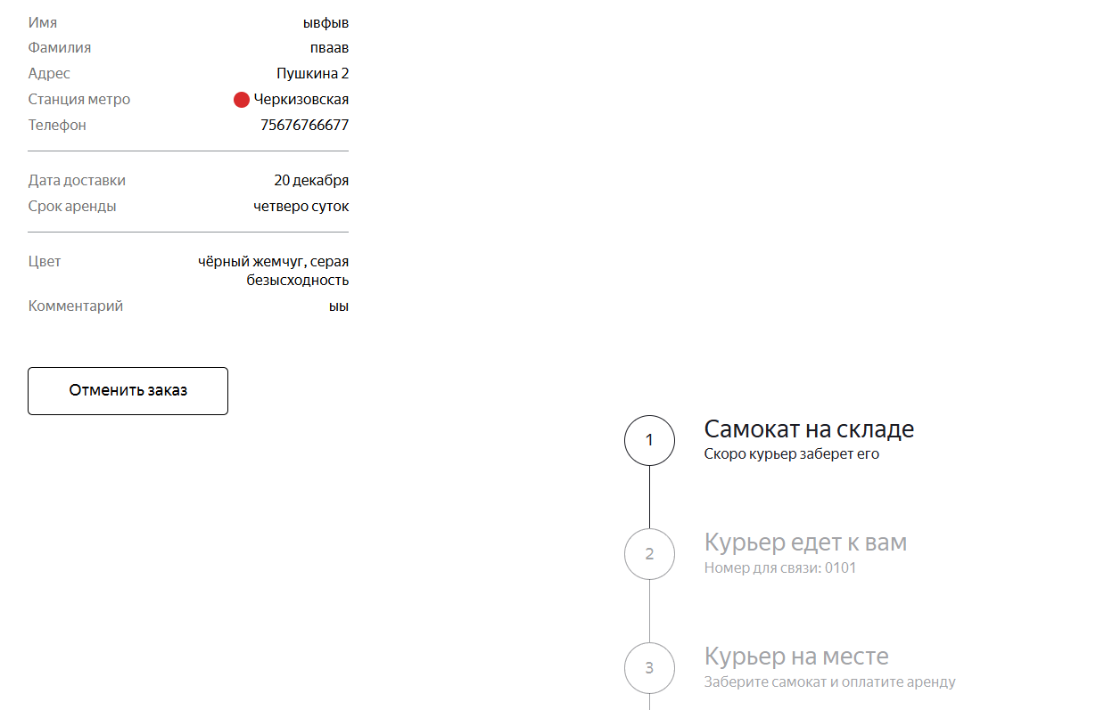 Цепочка со статусами заказа смещена вниз | Яндекс Браузер 25.10.0.2474 (64-bit) 1920х1080 Яндекс Браузер 25.10.0.2474 (64-bit) 1280х720
БР19 | Имя курьера обрезается точками "..." если не умещается в одну строку в статусе заказа "Курьер едет к вам" на экране "Статус заказа" | Желательный | Открыт | 1.Запустить тестовый стенд 2.Перейти на экран "Сделать заказ" 3.Заполнить валидными данными поля Имя - Николай Фамилия - Бархатов Куда привезти - улица Пушкина 34 Выбрать станцию метро Черкизовская Номер телефона - 89433564339 4. Нажать кнопку "Дальше" 5. Заполнить поля Когда привезут самокат - 15 декабря 2025 Срок аренды - сутки Цвет самоката - черный Нажать кнопку "Заказать" 6. Создать курьера curl --location 'https://8f1b122f-0029-414f-b9c1-216de3e07175.serverhub.praktikum-services.ru/api/v1/courier' \ --header 'Content-Type: application/json' \ --header 'Authorization: Basic Og==' \ --header 'Cookie: _yasc=mhnSowfKA0fC9R7fFSfWusWTE6rJpPqb+lB4ttmljVpPNonOBzO8U+zQpkwsgA==' \ --data '{ "login": "Arbuz123", "password": "12345", "firstName": "YandexCourierLongName" }' | 1. Перейти на экран "Статус заказа" 2. Принять заказ через Postman curl --location --request PUT 'https://8f1b122f-0029-414f-b9c1-216de3e07175.serverhub.praktikum-services.ru/api/v1/orders/accept/2?courierId=1' \ --header 'Authorization: Basic Og==' \ --header 'Cookie: _yasc=mhnSowfKA0fC9R7fFSfWusWTE6rJpPqb+lB4ttmljVpPNonOBzO8U+zQpkwsgA==' 3.Обновить страницу | Текст с длинным именем переносится на следующую строку | 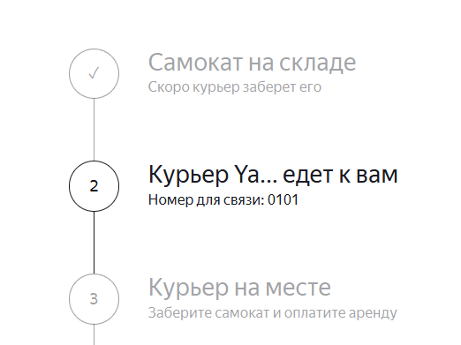 Имя курьера обрезается точками "..." | Яндекс Браузер 25.10.0.2474 (64-bit) 1920х1080 Яндекс Браузер 25.10.0.2474 (64-bit) 1280х720 Chrome 141.0.7390.123 (64-bit) 1920x1080 Chrome 141.0.7390.123 (64-bit) 1280x720
БР20 | Отсутствует ручка для статуса "Курьер на месте" в документации и API | Блокирующий | Открыт |  | 1. Перейти к API приложения "тестовый стенд"/docs/ | В API существует ручка для статуса "Курьер на месте" | В API отсутствует ручка для статуса "Курьер на месте" | API Яндекс Самокат
БР21 | День недели в дате окончания аренды в статусе "Ну всё, теперь кататься" на экране "Статус заказа" | Стандартный | Открыт | 1.Запустить тестовый стенд 2.Перейти на экран "Сделать заказ" 3.Заполнить валидными данными поля Имя - Николай Фамилия - Бархатов Куда привезти - улица Пушкина 34 Выбрать станцию метро Черкизовская Номер телефона - 89433564339 4. Нажать кнопку "Дальше" 5. Заполнить поля Когда привезут самокат - 15 декабря 2025 Срок аренды - сутки Цвет самоката - черный Нажать кнопку "Заказать" 6. Создать курьера curl --location 'https://794eac01-1542-4da9-a926-d0d55e4fd0ac.serverhub.praktikum-services.ru/api/v1/courier' \ --header 'Content-Type: application/json' \ --header 'Authorization: Basic Og==' \ --header 'Cookie: _yasc=mhnSowfKA0fC9R7fFSfWusWTE6rJpPqb+lB4ttmljVpPNonOBzO8U+zQpkwsgA==' \ --data '{ "login": "Arbuz1234", "password": "12345", "firstName": "YandexCourierLongName" }' | 1. Перейти на экран "Статус заказа" 2. Принять заказ через Postman curl --location --request PUT 'https://794eac01-1542-4da9-a926-d0d55e4fd0ac.serverhub.praktikum-services.ru/api/v1/orders/accept/1?courierId=1' \ --header 'Authorization: Basic Og==' \ --header 'Cookie: _yasc=mhnSowfKA0fC9R7fFSfWusWTE6rJpPqb+lB4ttmljVpPNonOBzO8U+zQpkwsgA==' 3. Завершить заказ через Postman дважды 1) curl --location --request PUT 'https://794eac01-1542-4da9-a926-d0d55e4fd0ac.serverhub.praktikum-services.ru/api/v1/orders/finish/2' \ --header 'Content-Type: application/json' \ --header 'Authorization: Basic Og==' \ --header 'Cookie: _yasc=mhnSowfKA0fC9R7fFSfWusWTE6rJpPqb+lB4ttmljVpPNonOBzO8U+zQpkwsgA==' \ --data '{ "id": 1 }' 2) curl --location --request PUT 'https://794eac01-1542-4da9-a926-d0d55e4fd0ac.serverhub.praktikum-services.ru/api/v1/orders/finish/2' \ --header 'Content-Type: application/json' \ --header 'Authorization: Basic Og==' \ --header 'Cookie: _yasc=mhnSowfKA0fC9R7fFSfWusWTE6rJpPqb+lB4ttmljVpPNonOBzO8U+zQpkwsgA==' \ --data '{ "id": 2 }' 4) Обновить страницу | В статусе "Ну всё, теперь кататься" дата отображается в формате "DD (месяц прописью) в HH:MM" | В статусе "Ну всё, теперь кататься" дата отображается в формате "(День недели) в HH:MM" | Яндекс Браузер 25.10.0.2474 (64-bit) 1920х1080 Яндекс Браузер 25.10.0.2474 (64-bit) 1280х720 Chrome 141.0.7390.123 (64-bit) 1920x1080 Chrome 141.0.7390.123 (64-bit) 1280x720
БР22 | Ввод пустого значения является валидным в поле "Куда привезти" на экране "Сделать заказ" | Блокирующий | Открыт | 1)Запустить тестовый стенд 2)Перейти на экран "Сделать заказ" | 1)Заполнить поля - Имя - Николай Фамилия - Бархатов Куда привезти - *оставить пустое поле Выбрать станцию метро Черкизовская Номер телефона - 89433564339 2)Нажать кнопку "Дальше" | Система не принимает пустое значение для поля "Куда привезти", отображается сообщение об ошибке | Система принимает пустое значение для поля "Куда привезти", не отображается сообщение об ошибке | Яндекс Браузер 25.10.0.2474 (64-bit) 1920х1080 Яндекс Браузер 25.10.0.2474 (64-bit) 1280х720 Chrome 141.0.7390.123 (64-bit) 1920x1080 Chrome 141.0.7390.123 (64-bit) 1280x720
БР23 | Ввод значения из 50 символов не является валидным в поле "Куда привезти" на экране "Сделать заказ" | Стандартный | Открыт | 1)Запустить тестовый стенд 2)Перейти на экран "Сделать заказ" | 1)Заполнить поля - Имя - Николай Фамилия - Бархатов Куда привезти - гор. Какой-то там, Пр-кт Комсомольский, д. 382, п Выбрать станцию метро Черкизовская Номер телефона - 89433564339 2)Нажать кнопку "Дальше" | Система принимает значение из 50 валидных символов | Система не принимает значение из 50 валидных символов | Яндекс Браузер 25.10.0.2474 (64-bit) 1920х1080 Яндекс Браузер 25.10.0.2474 (64-bit) 1280х720 Chrome 141.0.7390.123 (64-bit) 1920x1080 Chrome 141.0.7390.123 (64-bit) 1280x720
БР24 | Выбор дат(любой до текущего дня включительно) является валидным для поля "Когда привезти самокат" на экране "Сделать заказ" | Блокирующий | Открыт | 1)Запустить тестовый стенд 2)Перейти на экран "Сделать заказ" "1)Заполнить поля - Имя - Николай Фамилия - Бархатов Куда привезти - гор. Какой-то там, Пр-кт Комсомольский, д. 382 Выбрать станцию метро Черкизовская Номер телефона - 89433564339 3)Нажать кнопку "Дальше" | 1) Нажать на поле "Когда привезти самокат" 2) Выбрать дату сегодня или неделю назад | Недопустим выбор даты текущего дня или прошлой | Система дает выбрать даты текущего дня или прошлой и успешно принимает заказ | Яндекс Браузер 25.10.0.2474 (64-bit) 1920х1080 Яндекс Браузер 25.10.0.2474 (64-bit) 1280х720 Chrome 141.0.7390.123 (64-bit) 1920x1080 Chrome 141.0.7390.123 (64-bit) 1280x720
БР25 | Ввод даты вручную является валидным в поле "Когда привезти самокат" на экране "Сделать заказ" | Критический | Открыт | 1)Запустить тестовый стенд 2)Перейти на экран "Сделать заказ" "1)Заполнить поля - Имя - Николай Фамилия - Бархатов Куда привезти - гор. Какой-то там, Пр-кт Комсомольский, д. 382 Выбрать станцию метро Черкизовская Номер телефона - 89433564339 3)Нажать кнопку "Дальше" | 1) Нажать на поле "Когда привезти самокат" 2) Ввести вручную дату 20.12.25 | В поле "Когда привезти самокат" недопустим ручной ввод даты | В поле "Когда привезти самокат" доступен ручной ввод любых чисел | Яндекс Браузер 25.10.0.2474 (64-bit) 1920х1080 Яндекс Браузер 25.10.0.2474 (64-bit) 1280х720 Chrome 141.0.7390.123 (64-bit) 1920x1080 Chrome 141.0.7390.123 (64-bit) 1280x720
БР26 | Тире вместо дефиса в документации приложения в разделе "Ограничения полей" в пункте 3(Имя) | Стандартный | Открыт |  | 1)Перейти к документации по ссылке Требования к веб-приложению | По правилам русского языка в значении имени допустим дефис | В документации "Ограничения полей" для имени допустимо тире | Требования к веб-приложению Яндекс Самокат
БР27 | Ввод имени с дефисом является не валидным для поля "Имя" на экране "Сделать заказ" | Стандартный | Открыт | 1)Запустить тестовый стенд 2)Перейти на экран "Сделать заказ" | 1)Заполнить поля - Имя - Николай-Николай Фамилия - Бархатов Куда привезти - гор. Какой-то там, Пр-кт Комсомольский, д. 382, п Выбрать станцию метро Черкизовская Номер телефона - 89433564339 2)Нажать кнопку "Дальше" | Система принимает введенное имя с дефисом, сообщения об ошибке нет | Система не принимает имя с дефисом, появляется сообщение об ошибке | Яндекс Браузер 25.10.0.2474 (64-bit) 1920х1080 Яндекс Браузер 25.10.0.2474 (64-bit) 1280х720 Chrome 141.0.7390.123 (64-bit) 1920x1080 Chrome 141.0.7390.123 (64-bit) 1280x720
БР28 | Отсутствует автоматическое удаление пробелов перед и после введенного значения в полях на экране "Сделать заказ" | Стандартный | Открыт | 1)Запустить тестовый стенд 2)Перейти на экран "Сделать заказ" | 1)Заполнить поле Имя - " Николай " 2)Снять фокус с поля | Система автоматически удаляет пробелы перед и после текста | Система автоматически не удаляет пробелы перед и после текста | Яндекс Браузер 25.10.0.2474 (64-bit) 1920х1080 Яндекс Браузер 25.10.0.2474 (64-bit) 1280х720 Chrome 141.0.7390.123 (64-bit) 1920x1080 Chrome 141.0.7390.123 (64-bit) 1280x720 | Данный баг актуален для полей - Имя, Фамилия, Комментарий
БР29 | Отсутствует ограничение на максимальное кол-во символов в поле "Фамилия" на экране "Сделать заказ" | Стандартный | Открыт | 1)Запустить тестовый стенд 2)Перейти на экран "Сделать заказ" | 1)Заполнить поле Имя - "БархатовБархатов" 2)Снять фокус с поля | При вводе более 15 символов система показывает сообщение об ошибке | Система позволяет вводить неограниченное кол-во символов | Яндекс Браузер 25.10.0.2474 (64-bit) 1920х1080 Яндекс Браузер 25.10.0.2474 (64-bit) 1280х720 Chrome 141.0.7390.123 (64-bit) 1920x1080 Chrome 141.0.7390.123 (64-bit) 1280x720
БР30 | Отсутствует валидация невалидных символов для поля "Комментарий" на экране "Сделать заказ" | Стандартный | Открыт | 1)Запустить тестовый стенд 2)Перейти на экран "Сделать заказ" 3)Заполнить поля - Имя - Николай Фамилия - Бархатов Куда привезти - гор. Какой-то там, Пр-кт Комсомольский Выбрать станцию метро Черкизовская Номер телефона - 89433564339 4)Нажать кнопку "Дальше" | 1)В поле комментарий ввести - Courier krasavecz#@ | Система не принимает значение с английскими буквами и спецсимволами | Система принимает значение с английскими буквами и спецсимволами | Яндекс Браузер 25.10.0.2474 (64-bit) 1920х1080 Яндекс Браузер 25.10.0.2474 (64-bit) 1280х720 Chrome 141.0.7390.123 (64-bit) 1920x1080 Chrome 141.0.7390.123 (64-bit) 1280x720
БР31 | Отсутствует ограничение на максимальное кол-во символов в поле "Комментарий" на экране "Сделать заказ" | Стандартный | Открыт | 1)Запустить тестовый стенд 2)Перейти на экран "Сделать заказ" 3)Заполнить поля - Имя - Николай Фамилия - Бархатов Куда привезти - гор. Какой-то там, Пр-кт Комсомольский Выбрать станцию метро Черкизовская Номер телефона - 89433564339 4)Нажать кнопку "Дальше" | 1)В поле комментарий ввести - За час позвонить надо пожл | При вводе более 24 символов система показывает сообщение об ошибке | Система позволяет вводить неограниченное кол-во символов | Яндекс Браузер 25.10.0.2474 (64-bit) 1920х1080 Яндекс Браузер 25.10.0.2474 (64-bit) 1280х720 Chrome 141.0.7390.123 (64-bit) 1920x1080 Chrome 141.0.7390.123 (64-bit) 1280x720
БР32 | Ввод 12 или 13 символов без знака "+" является валидным в поле "телефон" на экране "Сделать заказ" | Критический | Открыт | 1)Запустить тестовый стенд 2)Перейти на экран "Сделать заказ" | 1) В поле телефон ввести - 892344422111(12 символов) или 8923444221111(13 символов) | Система не принимает ввод 12 или 13 цифр без знака "+", сообщение об ошибке отображается | Система принимает ввод 12 или 13 цифр без знака "+", сообщение об ошибке не отображается | Яндекс Браузер 25.10.0.2474 (64-bit) 1920х1080 Яндекс Браузер 25.10.0.2474 (64-bit) 1280х720 Chrome 141.0.7390.123 (64-bit) 1920x1080 Chrome 141.0.7390.123 (64-bit) 1280x720
БР33 | Ввод 11 или 13 символов со знаком "+" является валидным в поле "телефон" на экране "Сделать заказ" | Критический | Открыт | 1)Запустить тестовый стенд 2)Перейти на экран "Сделать заказ" | 1) В поле телефон ввести - +7923444221(11 символов) или +792344422111(13 символов) | Система не принимает ввод 11 или 13 цифр со знаком "+", сообщение об ошибке отображается | Система принимает ввод 11 или 13 цифр со знаком "+", сообщение об ошибке не отображается | Яндекс Браузер 25.10.0.2474 (64-bit) 1920х1080 Яндекс Браузер 25.10.0.2474 (64-bit) 1280х720 Chrome 141.0.7390.123 (64-bit) 1920x1080 Chrome 141.0.7390.123 (64-bit) 1280x720
БР34 | Не хватает дороги на схематичном изображении сломанного самоката если введен неверный номер заказа на экране "Статус заказа" | Желательный | Открыт | 1)Запустить тестовый стенд | 1) Перейти на экран "Статус заказа" используя неверный номер заказа "пустое поле" | При вводе неверного номера заказа на изображении сломанного самоката есть дорога в виде двух линий | 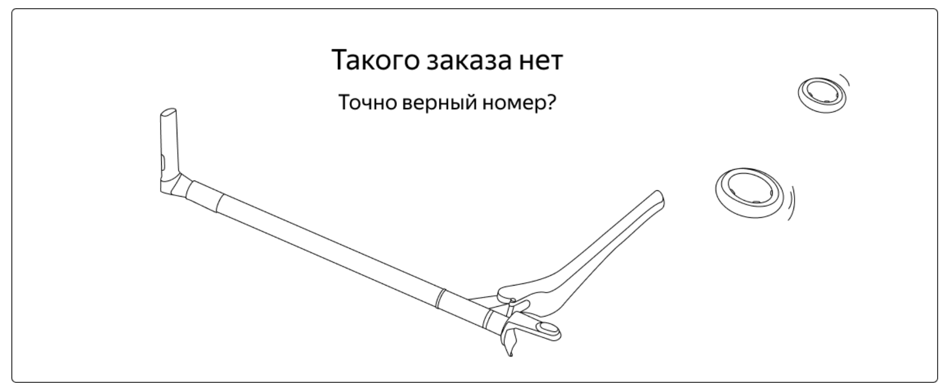 При вводе неверного номера заказа на изображении сломанного самоката отсутствует дорога в виде двух линий | Яндекс Браузер 25.10.0.2474 (64-bit) 1920х1080 Яндекс Браузер 25.10.0.2474 (64-bit) 1280х720 Chrome 141.0.7390.123 (64-bit) 1920x1080 Chrome 141.0.7390.123 (64-bit) 1280x720
БР35 | Текст логотипа "Яндекс Самокат" меняет слова местами после нажатия кнопка "Заказать" на экране "Сделать заказ" | Желательный | Открыт | 1.Запустить тестовый стенд 2.Перейти на экран "Сделать заказ" 3.Заполнить валидными данными поля Имя - Николай Фамилия - Бархатов Куда привезти - улица Пушкина 34 Выбрать станцию метро Черкизовская Номер телефона - 89433564339 4. Нажать кнопку "Дальше" 5. Заполнить поля Когда привезут самокат - 15 декабря 2025 Срок аренды - сутки Цвет самоката - черный | 1)Нажать кнопку "Заказать" |  В логотипе "Яндекс самокат" слова остаются на своих местах при нажатии кнопки | 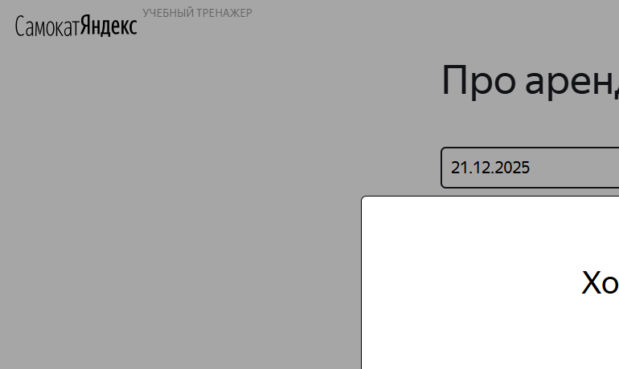 В логотипе "Яндекс самокат" слова меняются местами на "Самокат Яндекс" | Яндекс Браузер 25.10.0.2474 (64-bit) 1920х1080 Яндекс Браузер 25.10.0.2474 (64-bit) 1280х720 Chrome 141.0.7390.123 (64-bit) 1920x1080 Chrome 141.0.7390.123 (64-bit) 1280x720
БР36 | Некоикабельная кнопка "Да" в всплывающем окне "Хотите оформить заказ?" на экране "Сделать заказ" | Блокирующий | Открыт | 1.Запустить тестовый стенд 2.Перейти на экран "Сделать заказ" 3.Заполнить валидными данными поля Имя - Николай Фамилия - Бархатов Куда привезти - улица Пушкина 34 Выбрать станцию метро Черкизовская Номер телефона - 89433564339 4. Нажать кнопку "Дальше" 5. Заполнить поля Когда привезут самокат - 15 декабря 2025 Срок аренды - сутки Цвет самоката - черный | 1)Нажать кнопку "Заказать" 2)Нажать на кнопку "Да" в появившемся окне | Кнопка "Да" кликабельна после нажатия заказ создается, появляется окно для перехода на экран "Статус заказа" | Кнопка "Да" НЕ кликабельна после нажатия заказ НЕ создается, НЕ появляется окно для перехода на экран "Статус заказа" | Chrome 141.0.7390.123 (64-bit)
БР37 | Заказ не удаляется из системы, клиент может посмотреть этот заказ после нажатия кнопки "Отменить" в окне "Отменить заказ" на экране "Статус заказа" | Критический | Открыт | 1.Запустить тестовый стенд 2.Перейти на экран "Сделать заказ" 3.Заполнить валидными данными поля Имя - Николай Фамилия - Бархатов Куда привезти - улица Пушкина 34 Выбрать станцию метро Черкизовская Номер телефона - 89433564339 4. Нажать кнопку "Дальше" 5. Заполнить поля Когда привезут самокат - 15 декабря 2025 Срок аренды - сутки Цвет самоката - черный 6.Подтвердить заказ | 1. Перейти на экран "Статус заказа" по номеру созданного заказа 2. Нажать кнопку "Отменить заказ" 3. В появившемся окне нажать кнопку "Отменить" 4. Перейти на экран "Статус заказа" по номеру удаленного заказа | Заказ удаляется из системы, пользователь не может его посмотреть | Заказ НЕ удаляется из системы, пользователь может его посмотреть | Яндекс Браузер 25.10.0.2474 (64-bit) Chrome 141.0.7390.123 (64-bit)

